Formazas
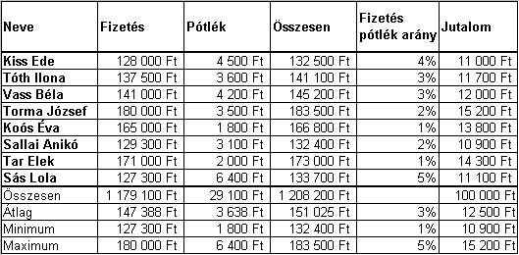
Neve | Fizetés | Pótlék | Összesen | Fizetés pótlék arány | Jutalom | Jutalom%
Kiss Ede | 128000 | 4500 |  |  |  | 8.27%
Tóth Ilona | 137500 | 3600
Vass Béla | 141000 | 4200
Torma József | 180000 | 3500
Koós Éva | 165000 | 1800
Sallai Anikó | 129300 | 3100
Tar Elek | 171000 | 2000
Sás Lola | 127300 | 6400
Összesen
Átlag
Minimum
Maximum

Feladat: Formázza meg és töltse ki képletekkel az alábbi táblázatot!

Naptár
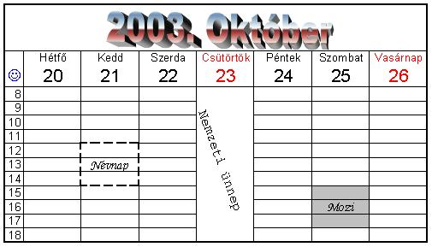
Feladat: Készítse el az alábbi naptárat a forma szerint! A formázásnál törekedjen az eredetire!

